Plan1
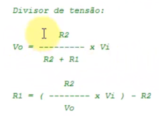
 |  | Freq = 1[ (PR2+1).4.(1/Clock) ]

 |  | PR2(1a255) | 255
 |  | Clock(Mhz) | 4
 |  | T2_DIV_BY(1, 4 ou 16) | 1

 |  | T(período) | 0.000256
 |  | Freq(hz) | 3906.3
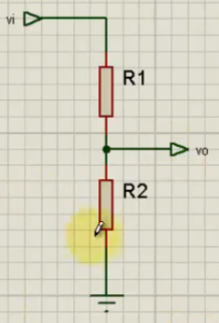

Vo | 5Vcc
Vi | 48Vcc
R2 | 22K

R1 | 189K

